상품제안서
쿠비녹스 샤스타 칼가위 3종 세트 | 상품코드: S25322

 |  |  |  |  |  |  | 02-713-8555 | www.synergygift.co.kr
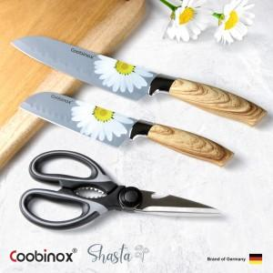 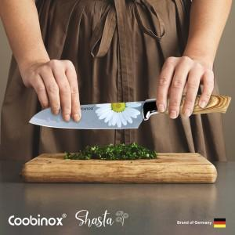 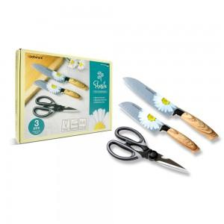

【상세/제작정보】 | <p>1. 감각적으로 삽입된 샤스타 데이지 꽃과 내츄럴 우드 느낌의 손잡이의 조합으로 아름답고 세련된 디자인의 칼가위 3종 세트입니다.</p><p>2. 칼날(바디)은 스테인레스 스틸로 제작되어 녹과 부식에 강하며 가볍고 고급스럽습니다.</p><p>3. 주방에 꼭 필요한 아이템으로 구성된 실용적인 3종 세트 입니다.​&nbsp;</p>

【인쇄/포장옵션】 | 레이저, 스티커 / 포장불가능

【공급단가】 | 수량 | 100~ | 300~ | 500~ | 1,000~ | 3,000~
*VAT별도 | 단가 | 9,270원 | 8,960원 | 8,650원 | 8,340원 | 8,030원

【상품 URL】 | https://www.synergygift.co.kr:443/src/goods_detail.php?gdno=25322

